ACTA_CONFORMIDAD
 | REPORTE FOTOGRÁFICO - Localidad del Acta de Conformidad
Nombre de la Estacion: | LA HUERTA
Nombre de Localidad: | QUILMANA
Fecha: | 11/06/2026 - 11/06/2026
Direccion: | AH SECTOR III LA HUERTA MZ U2 LOT 10 - QUILMANA -CAÑETE -LIMA
ID site: | LI4814
CRQ: | CRQ000000081365
FOTO 1 | Referencia Localidad (Letrero,Otro) | FOTO 2 | Referencia Local (Municipalidad, Otro)
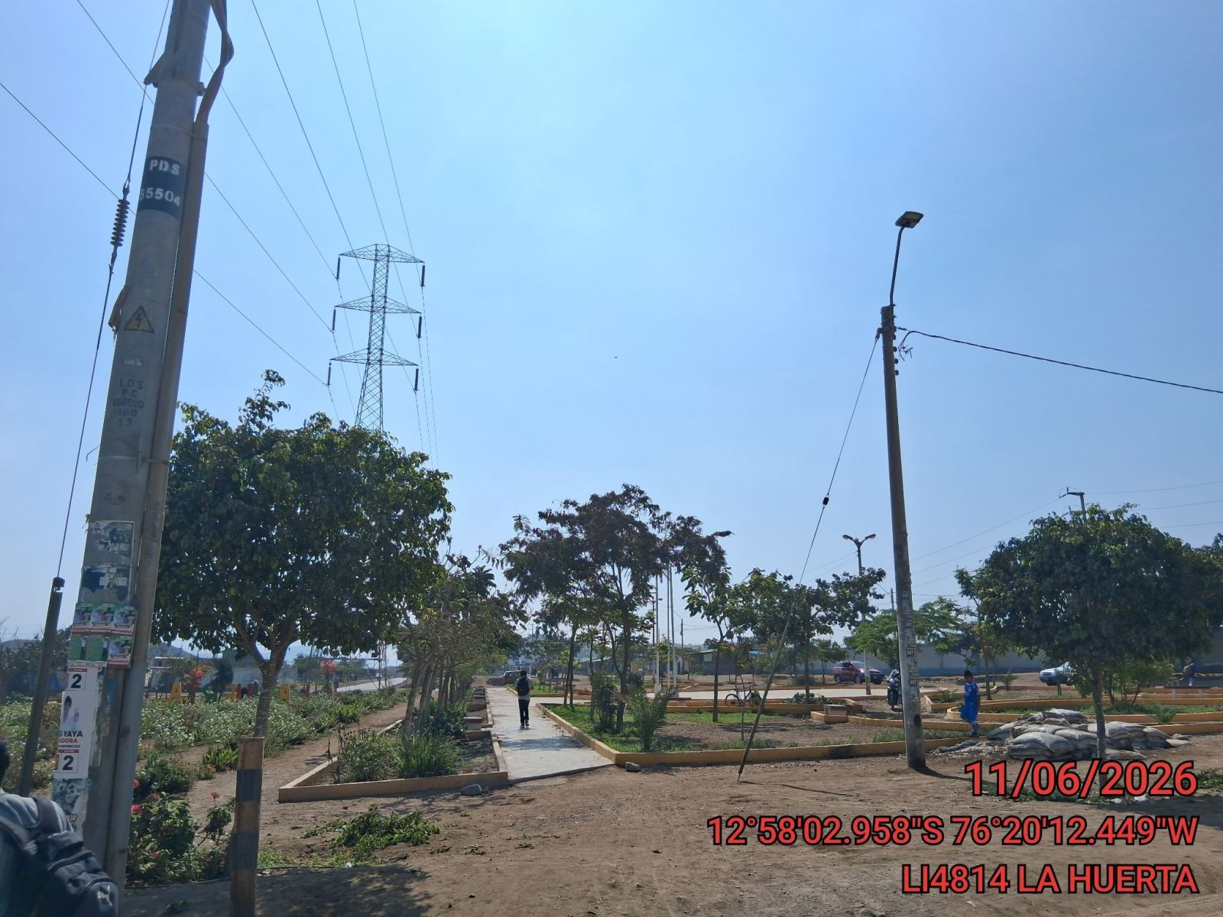 |  | 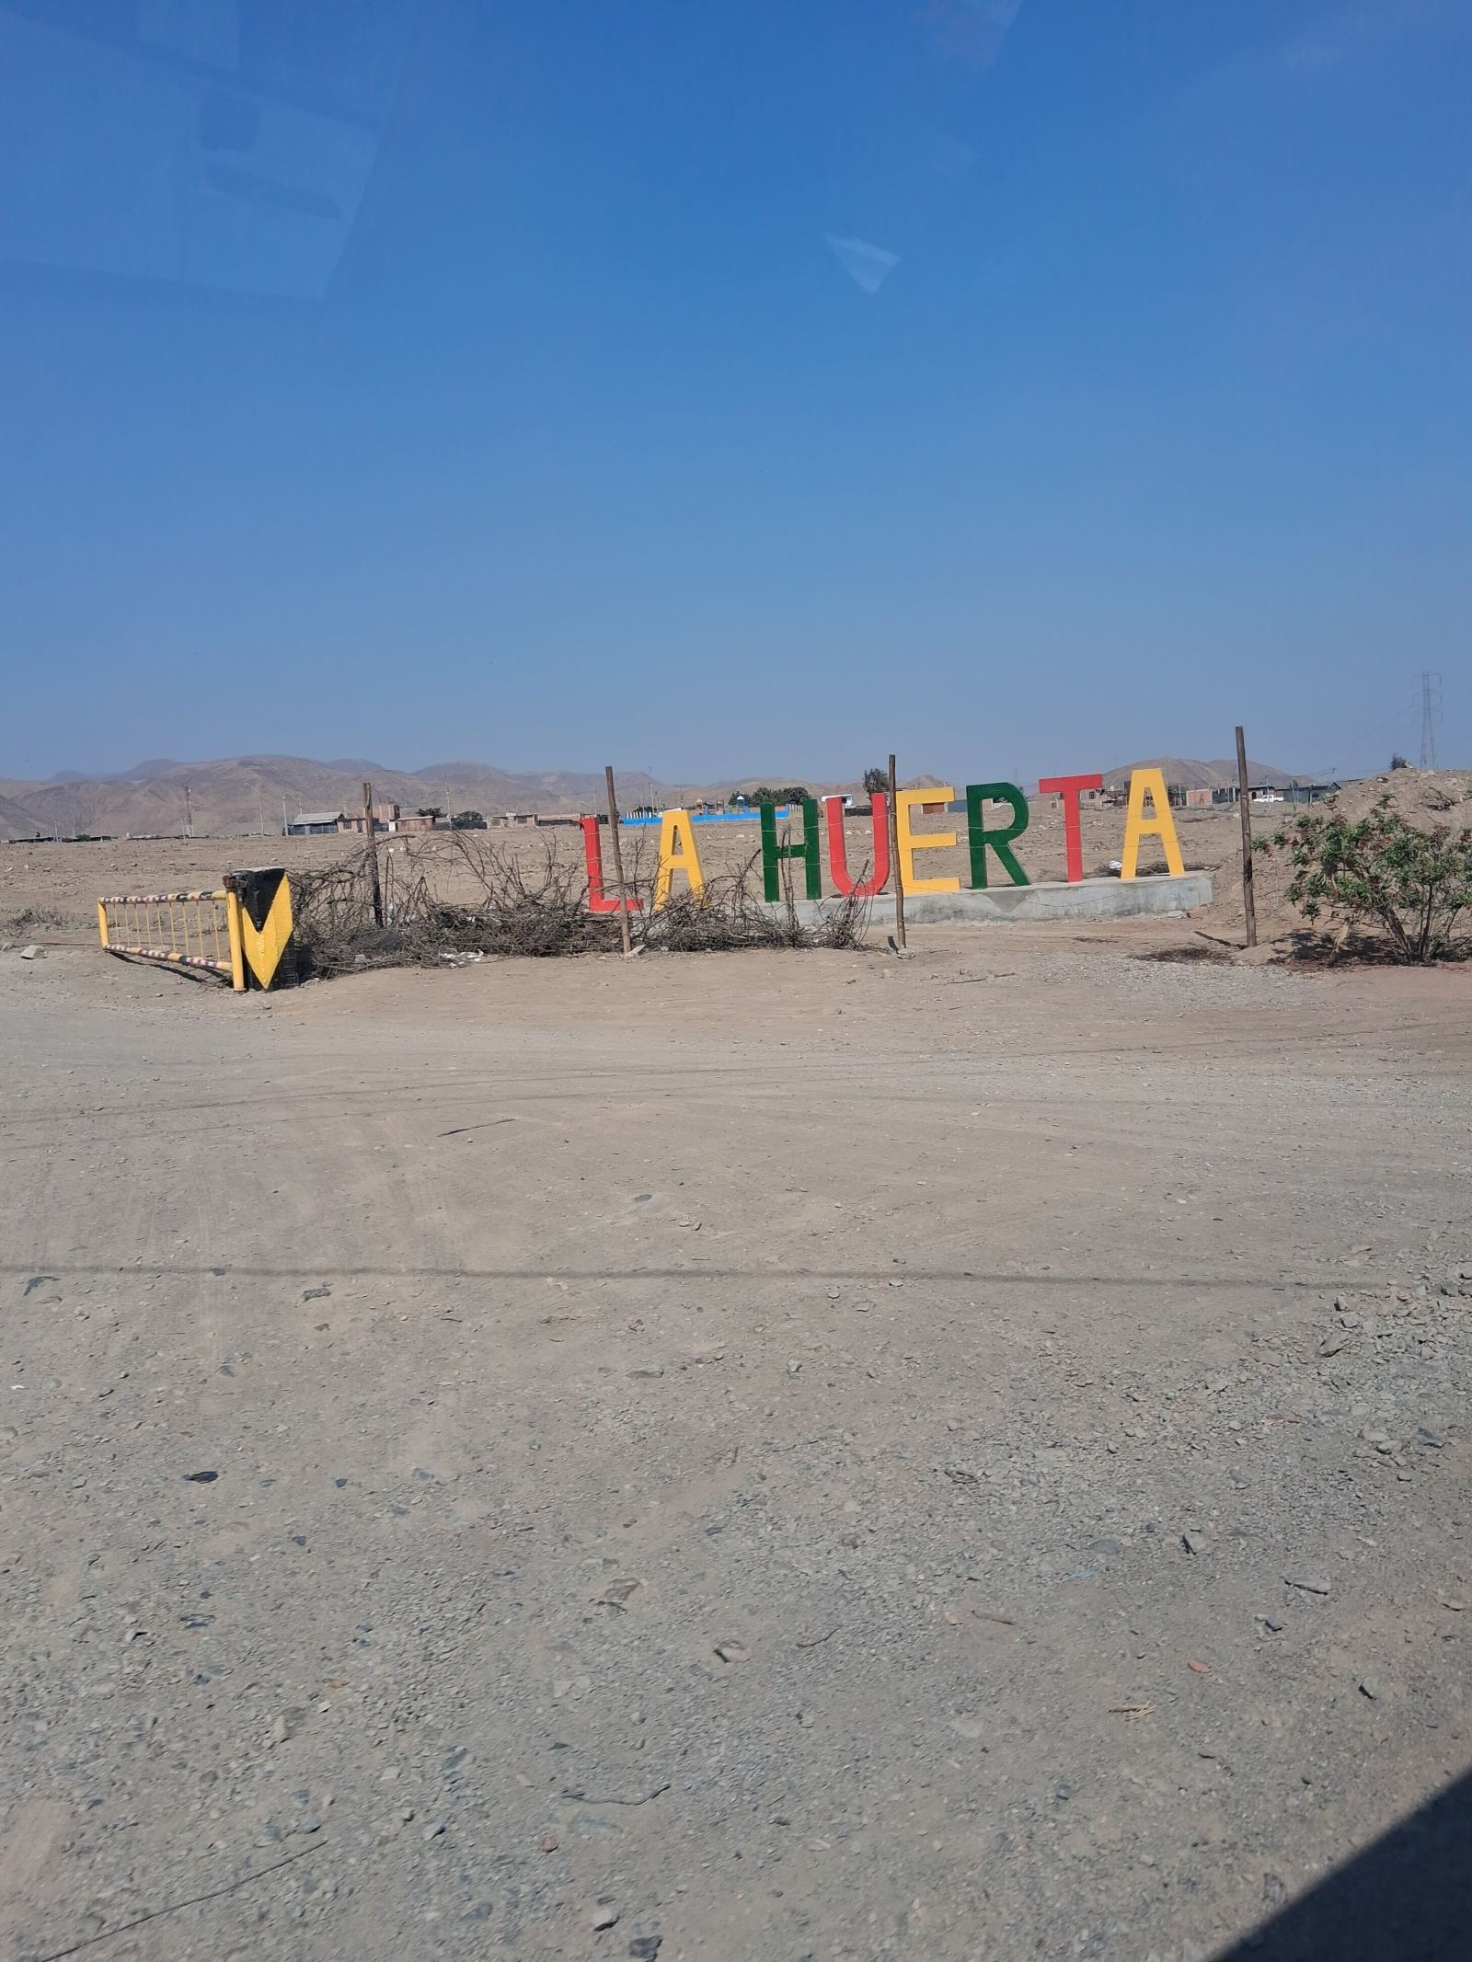

FOTO 3 | Persona Local que firma el Acta | FOTO 4 | Foto tomada del NOC
 |  | 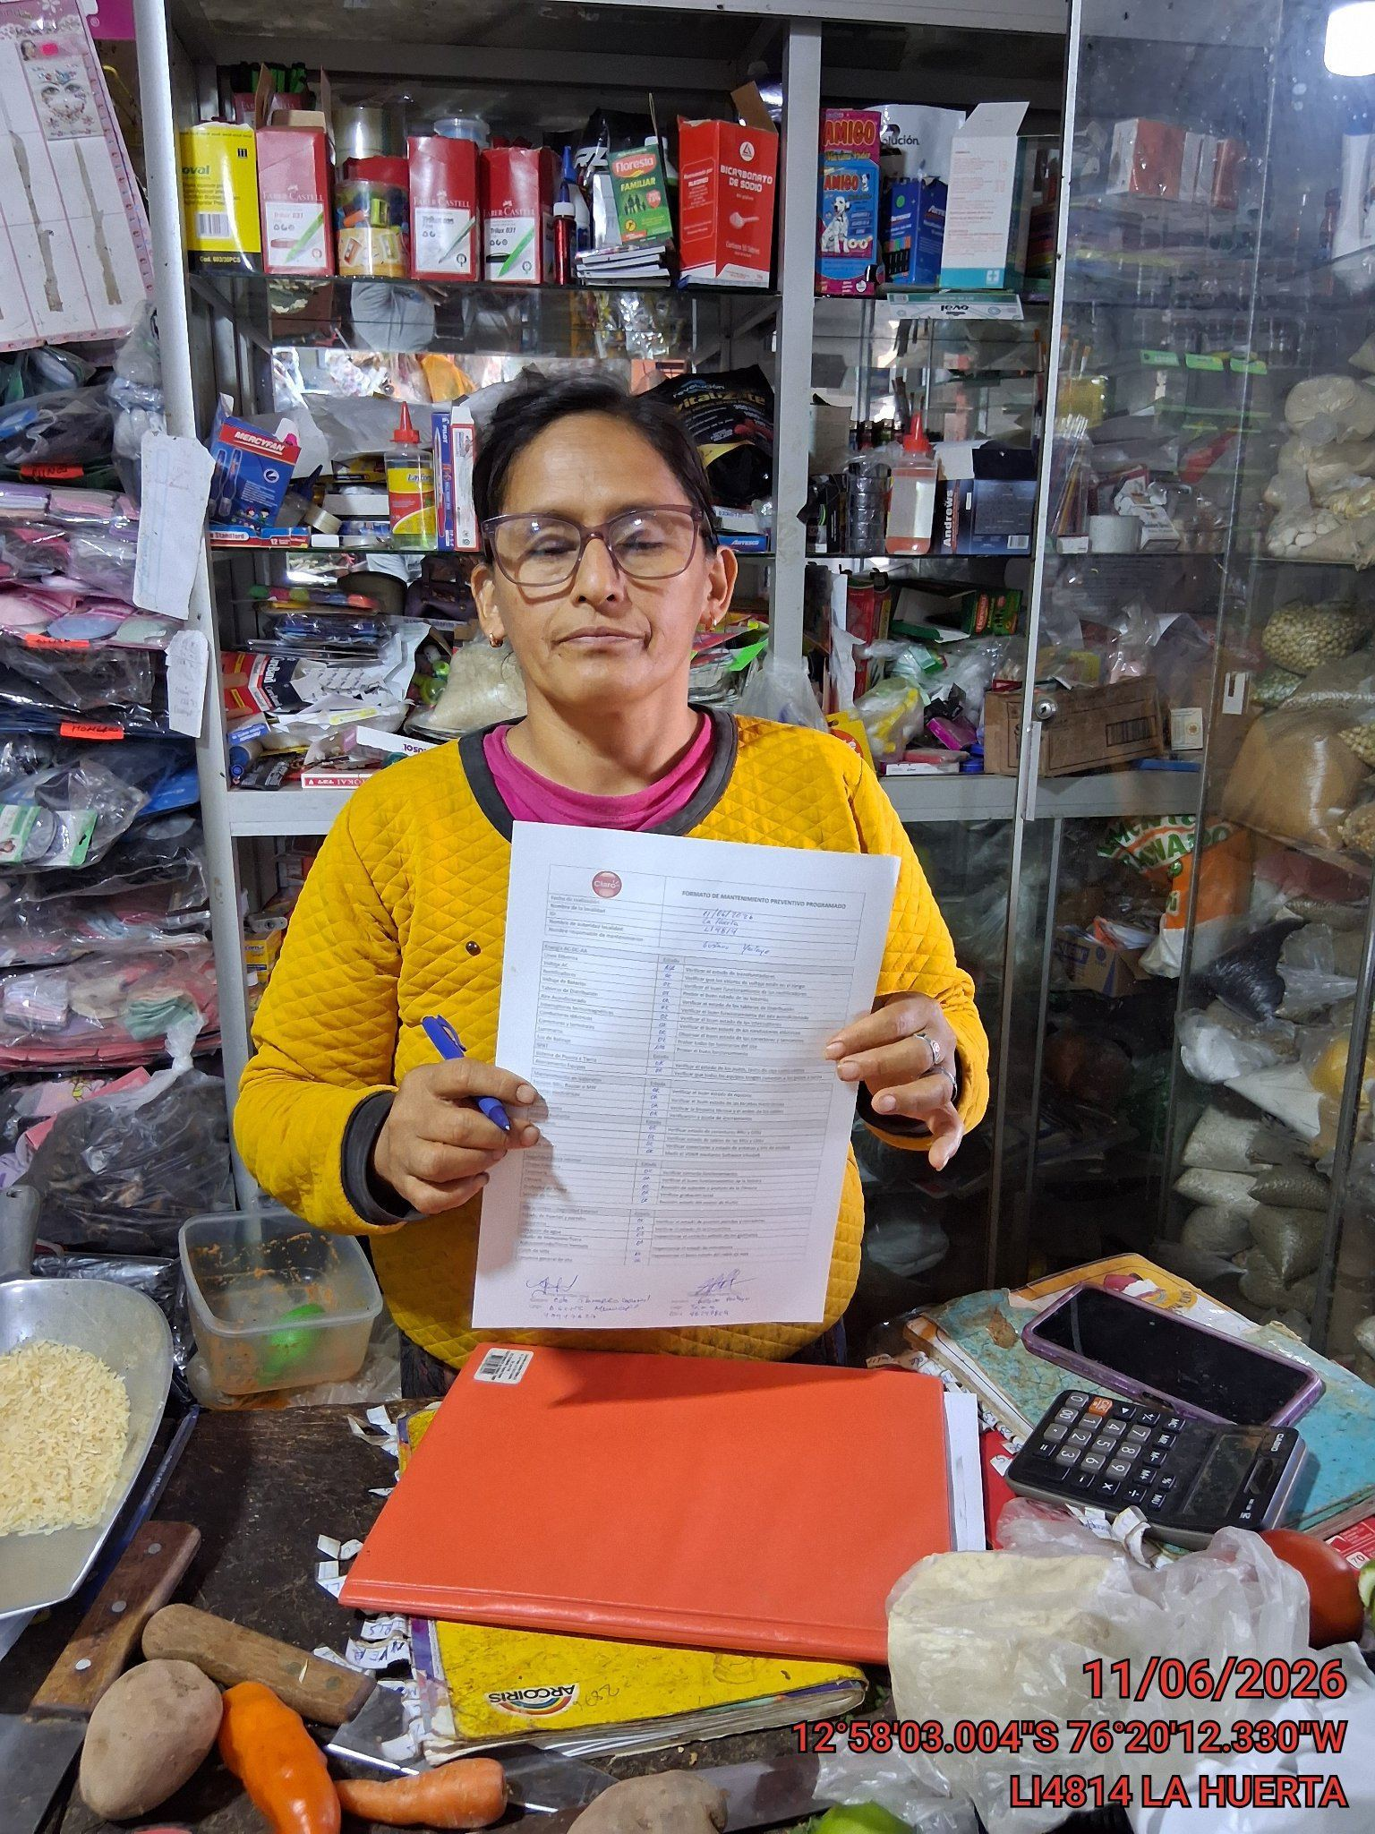

FOTO 5 | Foto del Acta firmada | FOTO 6 | Foto del Acta dentro del Gabinete
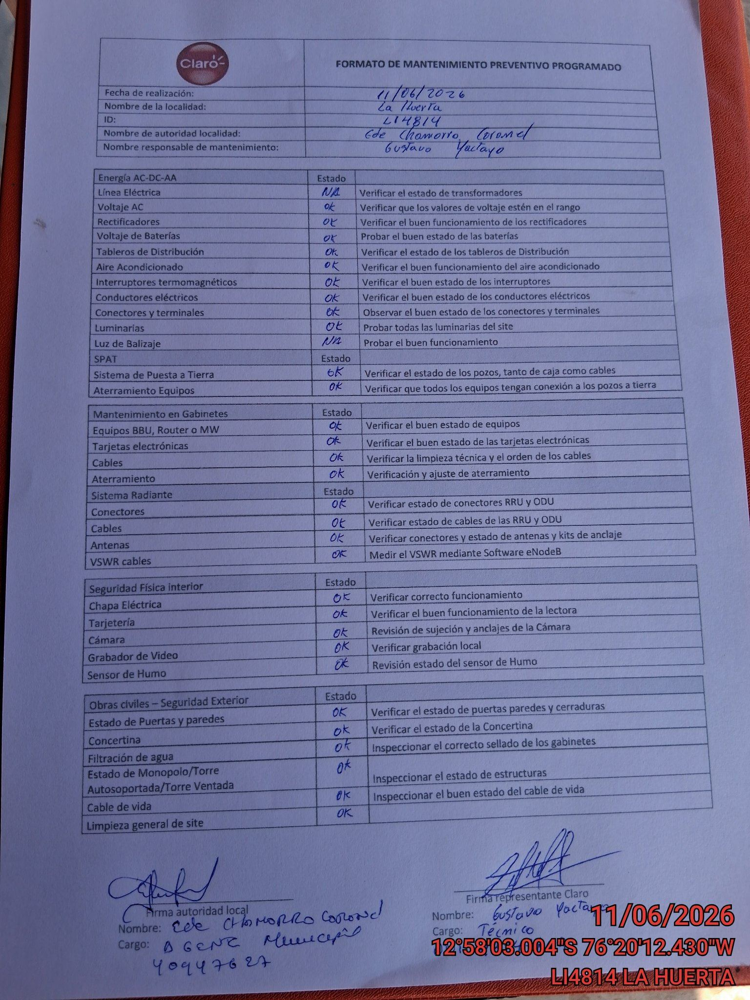 |  | 